Sheet1
2.部分材料的红外特性测量
表1部分材料的红外特殊测量 |  | 初始光强I0=2.9（mW） |  |  | 2.9
材料 | 样品1 | 样品2 | 样品3 |  | 不确定度
样品厚度L （mm） | 2 | 2 | 2
透射光强IT （mw） | 2.65 | 1.45 | 2.63 |  | IT | 0.01 | 0.01 | 0.01
反射光强IR （mw） | 0.24 | 0.22 | 0.28 |  | IR | 0.01 | 0.01 | 0.01
反射率 R | 0.043 | 0.076 | 0.051 |  | R | 0.0018761968842 | 0.0034482758621 | 0.0019034866625 | （保留三位）
折射率 n | 1.52 | 1.76 | 1.58 |  | n | 0.013962216238 | 0.022734690883 | 0.013603682723 | （保留两位）
IT+IR | 2.89 | 1.67 | 2.91 |  |  |  | （只进不舍） | ±

样品二的衰弱系数 α | 0.268 |  |  |  |  |  |  |  |  |  |  | 偏离2.9 衰减比较大
α的不确定度 | 0.0039826373755 |  | (保留三位，只进不舍）
1.39229227E-05
1.9384777651E-06

3.发光二极管的伏安特性曲线与输出特性测量
发射管电流(*10mA) | 0.0 | 0.5 | 1.0 | 1.5 | 2.0 | 2.5 | 3.0 | 3.5
正向偏压(V) | 0.01 | 1.31 | 1.34 | 1.36 | 1.38 | 1.40 | 1.41 | 1.42
光功率(mW) | 0.00 | 0.52 | 1.04 | 1.56 | 2.08 | 2.60 | 3.12 | 3.64
发光二极管的伏安特性曲线图
发光二极管的输出特性测量

 | 0.0 | 0.5 | 1.0 | 1.5 | 2.0 | 2.5 | 3.0 | 3.5

4.发光管的角度特性测量
转动角度（度） | -30 | -25 | -20 | -15 | -10 | -5 | 0 | 5 | 10 | 15 | 20 | 25 | 30
光功率（mW） | 0.30 | 0.61 | 0.91 | 1.22 | 1.78 | 3.43 | 3.64 | 3.04 | 1.81 | 1.27 | 0.94 | 0.61 | 0.27
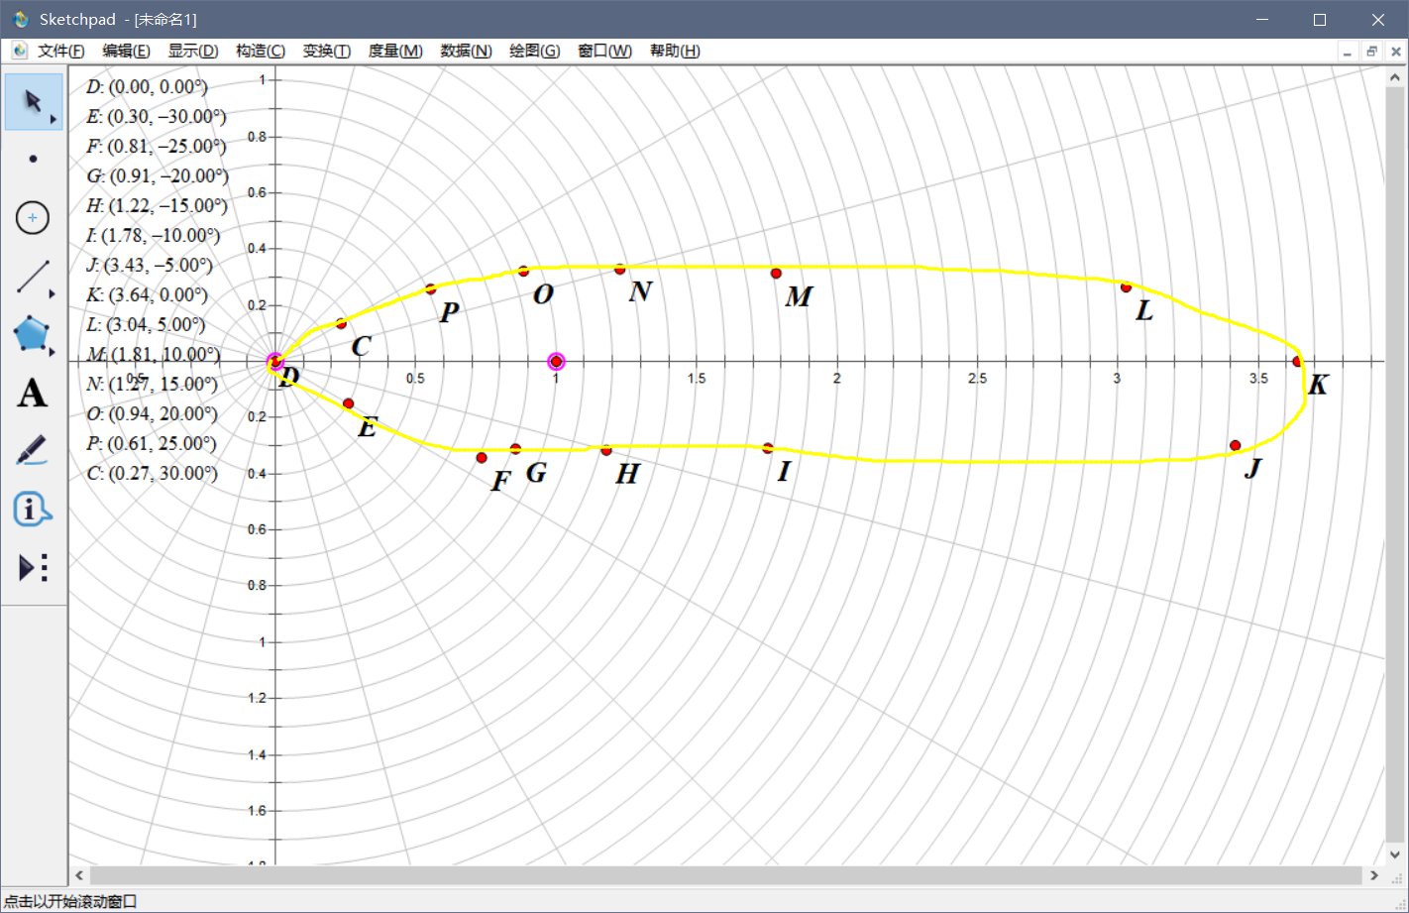

 |  |  |  |  |  |  |  |  |  |  |  | 《—— | 这个图自己画（我画的好丑QWQ
 |  |  | 0.0-1.

5.光电二极管伏安特性的测量
反向偏置电压（V） | 0 | 0.5 | 1 | 2 | 3 | 4 | 5
光电流（uA）（P=0.25mW) | 0.45 | 0.45 | 0.45 | 0.45 | 0.45 | 0.45 | 0.45
光电流（uA）（P=1mW) | 2.12 | 2.12 | 2.12 | 2.12 | 2.12 | 2.12 | 2.12
光电流（uA）（P=2mW) | 4.37 | 4.37 | 4.37 | 4.37 | 4.37 | 4.37 | 4.37
光电二极管伏安特性曲线的测量

